상품제안서
브리츠 BZ-CM880 블루투스 스피커 할로겐 라이트 | 상품코드: F27842

 |  |  |  |  |  |  | 02-412-0044 | www.easy1.co.kr
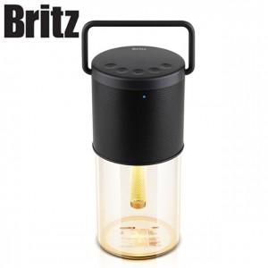

【상세/제작정보】

【인쇄/포장옵션】 | / 포장불가능

【공급단가】 | 수량 | 50~ | 100~ | 500~ | 1,000~ | 2,000~
*VAT별도 | 단가 | 50,400원 | 49,560원 | 48,290원 | 47,450원 | 46,200원

【상품 URL】 | http://www.easy1.co.kr/src/goods_detail.php?gdno=27842

